Deník-1
 | 0
 | 21
 | 43
 | 64
 | 75
 | 100
 | 129
 | 150
 | #N/A
 | #N/A
 | 25
 | 38
 | 50
 | 63
 | 75
 | 88
 | 100
 | 125
 | 150
 | #N/A

1 |  |  |  |  |  |  |  |  |  |  |  | 6
 |  | Body Max = |  | 7 | Body Cíl = |  | 4.67 |  |  |  |  |  |  | Body Max = |  | 6 | Body Cíl = |  | 4
 | APAT-1 | 1. Ovládání rychlosti (Speed Control) |  |  |  |  |  |  |  |  |  |  | APAT-1 | 6. Poziční hra na velkém prostoru (Big Area Position Play)
 | DATUM: | 2010-10-15 | 2010-10-17 | 2010-10-19 | 2010-10-21 | 2010-10-23 | 2010-10-25 | 2010-10-27 | 2010-10-29 |  |  |  | DATUM:
 | pokus-01 | 0 | 1 | 2 | 3 | 4 | 4 | 6 | 7 |  |  |  | pokus-01 | 1 | 1 | 2 | 2 | 3 | 3 | 4 | 5 | 6
 | pokus-02 |  |  |  |  | 3 | 5 |  |  |  |  |  | pokus-02 |  | 2 |  | 3 |  | 4
 | pokus-03 |  |  |  |  |  | 5 |  |  |  |  |  | pokus-03
 | pokus-04 |  |  |  |  |  |  |  |  |  |  |  | pokus-04
 | pokus-05 |  |  |  |  |  |  |  |  |  |  |  | pokus-05
 | pokus-06 |  |  |  |  |  |  |  |  |  |  |  | pokus-06
 | pokus-07 |  |  |  |  |  |  |  |  |  |  |  | pokus-07
 | pokus-08 |  |  |  |  |  |  |  |  |  |  |  | pokus-08
 | pokus-09 |  |  |  |  |  |  |  |  |  |  |  | pokus-09
 | pokus-10 |  |  |  |  |  |  |  |  |  |  |  | pokus-10
 | Průměr: | 0.00 | 1.00 | 2.00 | 3.00 | 3.50 | 4.67 | 6.00 | 7.00 |  |  |  | Průměr: | 1.00 | 1.50 | 2.00 | 2.50 | 3.00 | 3.50 | 4.00 | 5.00 | 6.00
 | Faktor: | 21.43 | 21.43 | 21.43 | 21.43 | 21.43 | 21.43 | 21.43 | 21.43 | 21.43 | 21.43 |  | Faktor: | 25.00 | 25.00 | 25.00 | 25.00 | 25.00 | 25.00 | 25.00 | 25.00 | 25.00 | 25.00
 | BODY: | 0 | 21 | 43 | 64 | 75 | 100 | 129 | 150 |  |  |  | BODY: | 25 | 38 | 50 | 63 | 75 | 88 | 100 | 125 | 150

 | 0
 | 25
 | 50
 | 67
 | 75
 | 83
 | 100
 | 125
 | 150
 | #N/A
 | 25
 | 50
 | 63
 | 75
 | 88
 | 125
 | 150
 | #N/A
 | #N/A
 | #N/A

2 |  |  |  |  |  |  |  |  |  |  |  | 7
 |  | Body Max = |  | 3 | Body Cíl = |  | 2 |  |  |  |  |  |  | Body Max = |  | 6 | Body Cíl = |  | 4
 | APAT-1 | 2. Přímost (Straightness) |  |  |  |  |  |  |  |  |  |  | APAT-1 | 7. Situace s koulemi na mantinelu (Frozen Rail Situations)
 | DATUM: |  |  |  |  |  |  |  |  |  |  |  | DATUM:
 | pokus-01 | 0 | 1 | 1 | 1 | 1 | 1 | 2 | 2 | 3 |  |  | pokus-01 | 1 | 2 | 2 | 3 | 3 | 5 | 6
 | pokus-02 |  | 0 |  | 2 | 2 | 2 |  | 3 |  |  |  | pokus-02 |  |  | 3 |  | 4
 | pokus-03 |  |  |  | 1 |  | 2 |  |  |  |  |  | pokus-03
 | pokus-04 |  |  |  |  |  |  |  |  |  |  |  | pokus-04
 | pokus-05 |  |  |  |  |  |  |  |  |  |  |  | pokus-05
 | pokus-06 |  |  |  |  |  |  |  |  |  |  |  | pokus-06
 | pokus-07 |  |  |  |  |  |  |  |  |  |  |  | pokus-07
 | pokus-08 |  |  |  |  |  |  |  |  |  |  |  | pokus-08
 | pokus-09 |  |  |  |  |  |  |  |  |  |  |  | pokus-09
 | pokus-10 |  |  |  |  |  |  |  |  |  |  |  | pokus-10
 | Průměr: | 0.00 | 0.50 | 1.00 | 1.33 | 1.50 | 1.67 | 2.00 | 2.50 | 3.00 |  |  | Průměr: | 1.00 | 2.00 | 2.50 | 3.00 | 3.50 | 5.00 | 6.00
 | Faktor: | 50.00 | 50.00 | 50.00 | 50.00 | 50.00 | 50.00 | 50.00 | 50.00 | 50.00 | 50.00 |  | Faktor: | 25.00 | 25.00 | 25.00 | 25.00 | 25.00 | 25.00 | 25.00 | 25.00 | 25.00 | 25.00
 | BODY: | 0 | 25 | 50 | 67 | 75 | 83 | 100 | 125 | 150 |  |  | BODY: | 25 | 50 | 63 | 75 | 88 | 125 | 150

 | 10
 | 20
 | 40
 | 60
 | 70
 | 80
 | 100
 | 120
 | #N/A
 | #N/A
 | 22
 | 44
 | 67
 | 78
 | 100
 | 111
 | 133
 | 178
 | 200
 | #N/A

3 |  |  |  |  |  |  |  |  |  |  |  | 8
 |  | Body Max = |  | 6 | Body Cíl = |  | 5 |  |  |  |  |  |  | Body Max = |  | 9 | Body Cíl = |  | 4.5
 | APAT-1 | 3. Efektivnost strku při náběhu a taháku (Shot Efficiency In Follow & Draw) |  |  |  |  |  |  |  |  |  |  | APAT-1 | 8. Nekonečné cvičení dlouhých strků (Endless Drill On Long Shots)
 | DATUM: |  |  |  |  |  |  |  |  |  |  |  | DATUM:
 | pokus-01 | 0 | 1 | 2 | 3 | 3 | 4 | 5 | 6 |  |  |  | pokus-01 | 1 | 2 | 3 | 3 | 4 | 5 | 6 | 8 | 9
 | pokus-02 | 1 |  |  |  | 4 |  |  |  |  |  |  | pokus-02 |  |  |  | 4 | 5
 | pokus-03 |  |  |  |  |  |  |  |  |  |  |  | pokus-03
 | pokus-04 |  |  |  |  |  |  |  |  |  |  |  | pokus-04
 | pokus-05 |  |  |  |  |  |  |  |  |  |  |  | pokus-05
 | pokus-06 |  |  |  |  |  |  |  |  |  |  |  | pokus-06
 | pokus-07 |  |  |  |  |  |  |  |  |  |  |  | pokus-07
 | pokus-08 |  |  |  |  |  |  |  |  |  |  |  | pokus-08
 | pokus-09 |  |  |  |  |  |  |  |  |  |  |  | pokus-09
 | pokus-10 |  |  |  |  |  |  |  |  |  |  |  | pokus-10
 | Průměr: | 0.50 | 1.00 | 2.00 | 3.00 | 3.50 | 4.00 | 5.00 | 6.00 |  |  |  | Průměr: | 1.00 | 2.00 | 3.00 | 3.50 | 4.50 | 5.00 | 6.00 | 8.00 | 9.00
 | Faktor: | 20.00 | 20.00 | 20.00 | 20.00 | 20.00 | 20.00 | 20.00 | 20.00 | 20.00 | 20.00 |  | Faktor: | 22.22 | 22.22 | 22.22 | 22.22 | 22.22 | 22.22 | 22.22 | 22.22 | 22.22 | 22.22
 | BODY: | 10 | 20 | 40 | 60 | 70 | 80 | 100 | 120 |  |  |  | BODY: | 22 | 44 | 67 | 78 | 100 | 111 | 133 | 178 | 200

 | 120
 | 150
 | 100
 | 120
 | 120
 | 30
 | #N/A
 | #N/A
 | #N/A
 | #N/A
 | 50
 | 88
 | 75
 | 100
 | 100
 | #N/A
 | #N/A
 | #N/A
 | #N/A
 | #N/A

4 |  |  |  |  |  |  |  |  |  |  |  | 9
 |  | Body Max = |  | 5 | Body Cíl = |  | 3.33 |  |  |  |  |  |  | Body Max = |  | 6 | Body Cíl = |  | 4
 | APAT-1 | 4. Schopnost potápění ve 3 částech (Shot Making Ability In 3 Parts) |  |  |  |  |  |  |  |  |  |  | APAT-1 | 9. Strky přes mantinel (Kick Shots)
 | DATUM: |  |  |  |  |  |  |  |  |  |  |  | DATUM:
 | pokus-01 | 4 | 5 | 3 | 4 | 4 | 1 |  |  |  |  |  | pokus-01 | 2 | 3 | 3 | 4 | 4
 | pokus-02 |  |  | 3 |  |  |  |  |  |  |  |  | pokus-02 |  | 4
 | pokus-03 |  |  | 4 |  |  |  |  |  |  |  |  | pokus-03
 | pokus-04 |  |  |  |  |  |  |  |  |  |  |  | pokus-04
 | pokus-05 |  |  |  |  |  |  |  |  |  |  |  | pokus-05
 | pokus-06 |  |  |  |  |  |  |  |  |  |  |  | pokus-06
 | pokus-07 |  |  |  |  |  |  |  |  |  |  |  | pokus-07
 | pokus-08 |  |  |  |  |  |  |  |  |  |  |  | pokus-08
 | pokus-09 |  |  |  |  |  |  |  |  |  |  |  | pokus-09
 | pokus-10 |  |  |  |  |  |  |  |  |  |  |  | pokus-10
 | Průměr: | 4.00 | 5.00 | 3.33 | 4.00 | 4.00 | 1.00 |  |  |  |  |  | Průměr: | 2.00 | 3.50 | 3.00 | 4.00 | 4.00
 | Faktor: | 30.00 | 30.00 | 30.00 | 30.00 | 30.00 | 30.00 | 30.00 | 30.00 | 30.00 | 30.00 |  | Faktor: | 25.00 | 25.00 | 25.00 | 25.00 | 25.00 | 25.00 | 25.00 | 25.00 | 25.00 | 25.00
 | BODY: | 120 | 150 | 100 | 120 | 120 | 30 |  |  |  |  |  | BODY: | 50 | 88 | 75 | 100 | 100

 | 150
 | 135
 | 135
 | 100
 | 120
 | 30
 | #N/A
 | #N/A
 | #N/A
 | #N/A
 | 120
 | 130
 | 160
 | 140
 | 140
 | 30
 | #N/A
 | #N/A
 | #N/A
 | #N/A

5 |  |  |  |  |  |  |  |  |  |  |  | 10
 |  | Body Max = |  | 5 | Body Cíl = |  | 3.33 |  |  |  |  |  |  | Body Max = |  | 8 | Body Cíl = |  | 5
 | APAT-1 | 5. Poziční hra na malém prostoru (Small Area Position Play) |  |  |  |  |  |  |  |  |  |  | APAT-1 | 10. Osmíčková situace (8-Ball Situation)
 | DATUM: |  |  |  |  |  |  |  |  |  |  |  | DATUM:
 | pokus-01 | 5 | 4 | 5 | 3 | 5 | 1 |  |  |  |  |  | pokus-01 | 6 | 7 | 8 | 7 | 7 | 2
 | pokus-02 |  | 5 | 4 | 3 | 3 |  |  |  |  |  |  | pokus-02 |  | 6 |  |  |  | 1
 | pokus-03 |  |  |  | 4 |  |  |  |  |  |  |  | pokus-03
 | pokus-04 |  |  |  |  |  |  |  |  |  |  |  | pokus-04
 | pokus-05 |  |  |  |  |  |  |  |  |  |  |  | pokus-05
 | pokus-06 |  |  |  |  |  |  |  |  |  |  |  | pokus-06
 | pokus-07 |  |  |  |  |  |  |  |  |  |  |  | pokus-07
 | pokus-08 |  |  |  |  |  |  |  |  |  |  |  | pokus-08
 | pokus-09 |  |  |  |  |  |  |  |  |  |  |  | pokus-09
 | pokus-10 |  |  |  |  |  |  |  |  |  |  |  | pokus-10
 | Průměr: | 5.00 | 4.50 | 4.50 | 3.33 | 4.00 | 1.00 |  |  |  |  |  | Průměr: | 6.00 | 6.50 | 8.00 | 7.00 | 7.00 | 1.50
 | Faktor: | 30.00 | 30.00 | 30.00 | 30.00 | 30.00 | 30.00 | 30.00 | 30.00 | 30.00 | 30.00 |  | Faktor: | 20.00 | 20.00 | 20.00 | 20.00 | 20.00 | 20.00 | 20.00 | 20.00 | 20.00 | 20.00
 | BODY: | 150 | 135 | 135 | 100 | 120 | 30 |  |  |  |  |  | BODY: | 120 | 130 | 160 | 140 | 140 | 30

APAT1
 | APAT-1 - POPIS DRILLŮ A JEJICH REŽIMU

❶ | 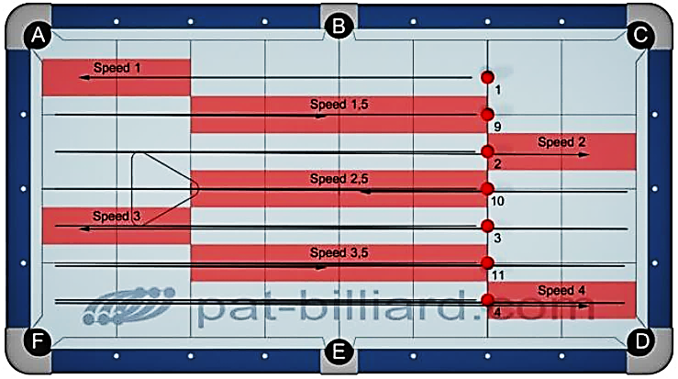 |  |  |  |  |  |  |  |  |  |  | 1. Ovládání rychlosti (Speed Control) Použij plné koule 1 až 4 a odpovídající půlené koule 9 až 11. Koule není nutné nastavovat předčasně. Začni s koulí 1 na přední čáře a pošli ji do cílové „oblasti 1“. Ponech kouli na místě bez ohledu na její pozici. Pošli následující kouli 9 do cílové „oblasti 1.5“. Pokračuj odehráním koulí 2, 10, 3, 11 a 4 do jejich odpovídajících cílových oblastí. Cílem tohoto cvičení je otestovat tvé tempo, takže určené cílové oblasti jsou platné pro celou šířku stolu. Přesto tebou zahraná koule nesmi kontaktovat jinou barevnou kouli, ani žádný z dlouhých mantinelů. Pokud k tomu dojde, za tento strk nedostaneš žádný bod, ani kdyby koule skončila v předepsané cílové oblasti. Dokážeš úspěšně zahrát všech 7 koulí do jejich předepsaných cílových oblastí? Jaký je tvůj průměr? Průměr x faktor = Skóre %

 |  | B.i.H. | Scratch | Order | Jump | Bank | Kick | Combo | Kiss | Carom | Rail
 |  | Head | No | Yes | No | No | No | No | No | No | Short

❷ | 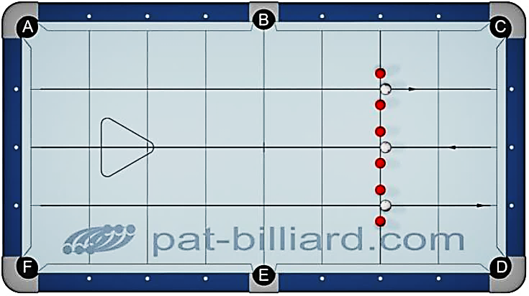 |  |  |  |  |  |  |  |  |  |  | 2. Přímost (Straightness) Nastav 3 páry barevných koulí s mezerami o šířce dvou koulí podél přední čáry. Střed každého páru by měl ležet na spojnicích diamantů, umístěných na krátkém mantinelu. Umísti bílou kouli na přední čáru do středu mezery. Zahraj bílou kouli na zadní mantinel tak, aby se vrátila a prošla svojí mezerou, aniž by se dotkla libovolné barevné koule. Je v pořádku, pokud se pak bílá koule odrazí od předního mantinelu a projde opět mezerou, když se ani při tom nedotkne žádné barevné koule. Hraj koule v pořadí od jedné strany stolu ke druhé. Během testu odehraješ cvičení třikrát pro dosažení počtu 9 koulí. Dokážeš zahrát 9 koulí v řadě? Průměr x Faktor = Skóre % (Poznámka: pro získání průměru poděl výsledek testu třemi)

 |  | B.i.H. | Scratch | Order | Jump | Bank | Kick | Combo | Kiss | Carom | Rail
 |  | Head | No | Yes | No | No | No | No | No | No | Short

❸a | 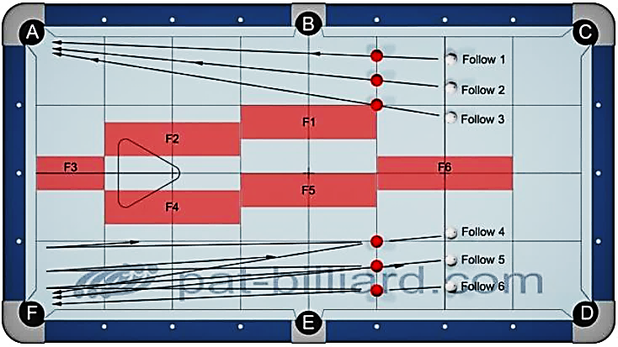 |  |  |  |  |  |  |  |  |  |  | 3. Efektivnost strku při náběhu a taháku (Shot Efficiency In Follow & Draw) 03-a: Umísti barevné koule podle diagramu podél 3.diamantu s mezerou o šířce jedné koule mezi jednotlivými koulemi. Zahraj bílou kouli v ruce ze záhlaví. Abys získal bod, musíš potopit barevnou kouli a bílá koule musí dojít do určené cílové zóny. Každá cílová zóna má délku dvou diamantů v šířce stolu. Začni v cílové zóně F1 a pokračuj v pořadí do F6. Během testu se cvičení provádí pouze jednou.

 |  | B.i.H. | Scratch | Order | Jump | Bank | Kick | Combo | Kiss | Carom | Rail
 |  | Head | No | Yes | No | No | No | No | No | No | Yes

❸b | 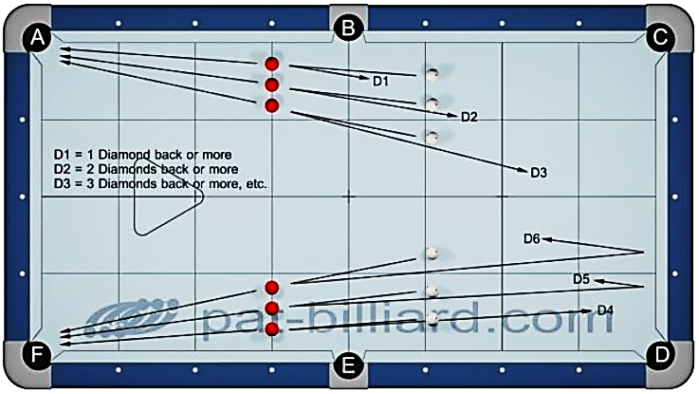 |  |  |  |  |  |  |  |  |  |  | 3. Efektivnost strku při náběhu a taháku (Shot Efficiency In Follow & Draw) 03-b: Umísti barevné koule podle diagramu podél 5.diamantu s mezerou o šířce půl koule mezi jednotlivými koulemi. Nemáš skutečné cílové zóny, ale minimální počet diamantů, o které se musí bílá koule vrátit. Při prvním strku je to nejméně 1 diamant, 2.strk 2 diamanty atd. Během testu se cvičení provádí dvakrát. Poděl své celkové body třemi pro získání svého průměru.

 |  | B.i.H. | Scratch | Order | Jump | Bank | Kick | Combo | Kiss | Carom | Rail
 |  | Head | No | Yes | No | No | No | No | No | No | Yes

❹ | 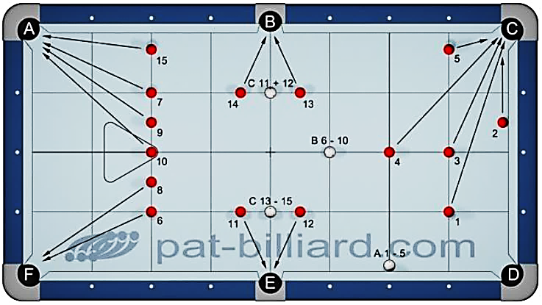 |  |  |  |  |  |  |  |  |  |  | 4. Schopnost potápění ve 3 částech (Shot Making Ability In 3 Parts) Umísti 15 barevných koulí v souladu s diagramem.Všechny pozice jsou buď na „diamantových“ nebo „půldiamantových“ příčných čarách. Koule 2 a pozice A pro bílou kouli spí na mantinelu. Koule 5 a 15 leží jednu kouli od mantinelu. A) Umísti bílou kouli do pozice A na začátku každého strku a zahraj koule 1 až 5 v pořadí. B) Umísti bílou kouli do pozice B na začátku každého strku a zahraj koule 6 až 10 v pořadí. C) Umísti bílou kouli do pozice C na začátku každého strku a zahraj koule11 až 15 v pořadí. Bod se nezapočítá, když bílá koule přijde do kontaktu s libovolnou další barevnou koulí. Zahraj každou sadu pěti koulí a výsledek poděl třemi pro získání svého průměru. Průměr x Faktor = Skóre %

 |  | B.i.H. | Scratch | Order | Jump | Bank | Kick | Combo | Kiss | Carom | Rail
 |  | No | No | Yes | No | No | No | No | No | No | Yes

❺a | 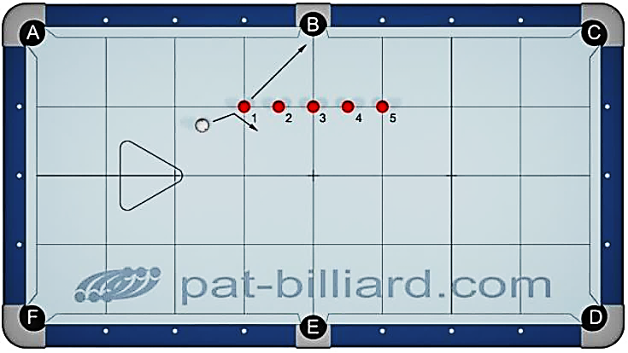 |  |  |  |  |  |  |  |  |  |  | 5. Poziční hra na malém prostoru (Small Area Position Play) 05-a: Umísti barevné koule 1 až 5 v souladu s diagramem A ve vzdálenosti jednoho diamantu od kapsy s odstupem půl diamantu mezi koulemi. Začni s bílou koulí v ruce a zahraj na kouli 1. Pokračuj odehráním koulí 2 až 5 v pořadí bez přestavování polohy bílé koule. Můžeš hrát koule v opačném pořadí, pokud chceš. Bílá koule se nesmí dostat do kontaktu s žádnou jinou barevnou koulí ani s mantinelem. Pokud k tomu dojde, tento bod se nezapočte a náběh končí.

 |  | B.i.H. | Scratch | Order | Jump | Bank | Kick | Combo | Kiss | Carom | Rail
 |  | Yes | No | Yes | No | No | Yes | No | No | No | No

❺b | 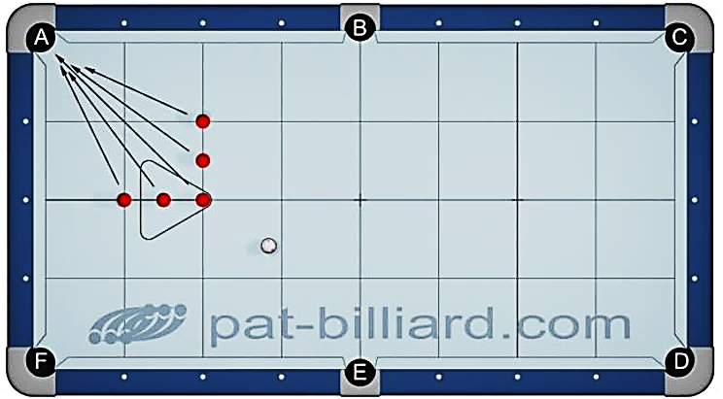 |  |  |  |  |  |  |  |  |  |  | 5. Poziční hra na malém prostoru (Small Area Position Play) 05-b: Umísti libovolných 5 barevných koulí v souladu s diagramem B s odstupem půl diamantu mezi koulemi. Začni s bílou koulí v ruce a hraj koule v libovolném pořadí. Bílá koule se nesmí dostat do kontaktu s žádnou jinou barevnou koulí ani s mantinelem. Pokud k tomu dojde, tento bod se nezapočte a náběh končí.

 |  | B.i.H. | Scratch | Order | Jump | Bank | Kick | Combo | Kiss | Carom | Rail
 |  | Yes | No | Yes | No | No | Yes | No | No | No | No

❻a | 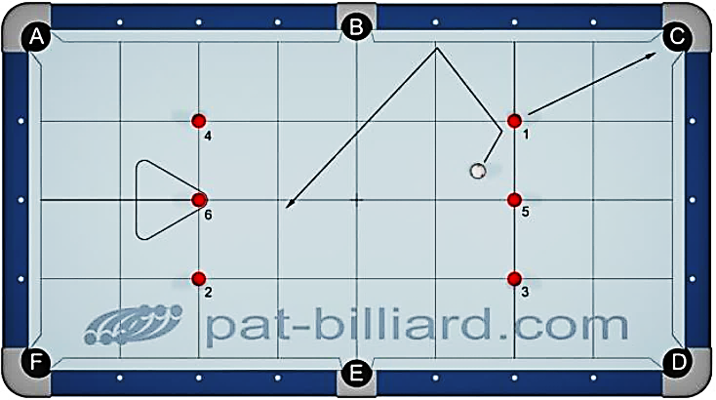 |  |  |  |  |  |  |  |  |  |  | 6. Poziční hra na velkém prostoru (Big Area Position Play) 06-a: Umísti koule 1 až 6 podle diagramu A na křížení diamantových čar. Začni s bílou koulí v ruce a zahraj koule v pořadí. Všechny kapsy jsou povolené. Bílá koule nesmí zasáhnout jinou barevnou než tu, na kterou jsi hrál. Průměr x Faktor = Skóre %

 |  | B.i.H. | Scratch | Order | Jump | Bank | Kick | Combo | Kiss | Carom | Rail
 |  | Yes | No | Yes | Yes | No | Yes | No | No | No | Yes

❻b | 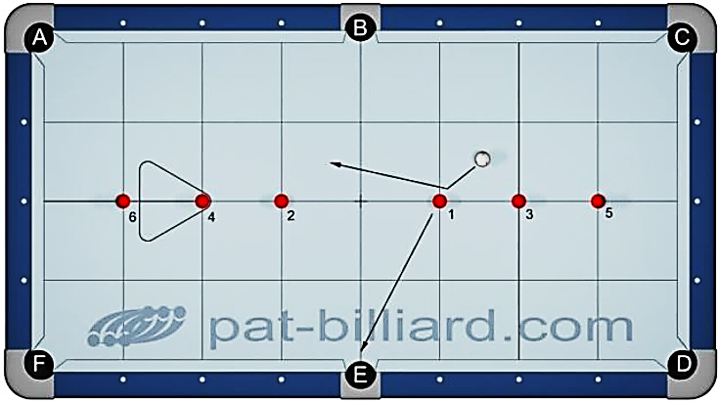 |  |  |  |  |  |  |  |  |  |  | 6. Poziční hra na velkém prostoru (Big Area Position Play) 06-b: Umísti koule 1 až 6 podle diagramu B na křížení diamantových čar. Začni s bílou koulí v ruce a zahraj koule v pořadí. Všechny kapsy jsou povolené. Bílá koule nesmí zasáhnout jinou barevnou než tu, na kterou jsi hrál. Průměr x Faktor = Skóre %

 |  | B.i.H. | Scratch | Order | Jump | Bank | Kick | Combo | Kiss | Carom | Rail
 |  | Yes | No | Yes | Yes | No | Yes | No | No | No | Yes

❼a | 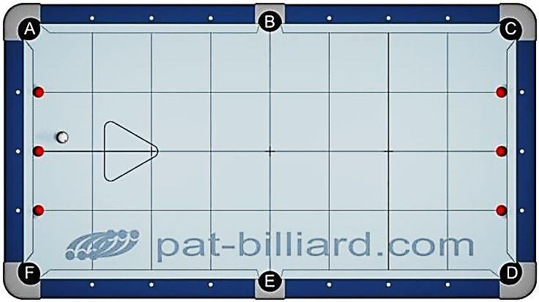 |  |  |  |  |  |  |  |  |  |  | 7. Situace s koulemi na mantinelu (Frozen Rail Situations) 07-a: Umísti podle diagramu A libovolných 6 barevných koulí, spících na diamantových značkách. Začni s bílou koulí v ruce a hraj koule v libovolném pořadí. Všechny kapsy jsou povolené. Bílá koule nesmí zasáhnout jinou barevnou než tu, na kterou jsi hrál. Průměr x Faktor = Skóre %

 |  | B.i.H. | Scratch | Order | Jump | Bank | Kick | Combo | Kiss | Carom | Rail
 |  | Yes | No | No | Yes | No | Yes | No | No | No | Yes

❼b | 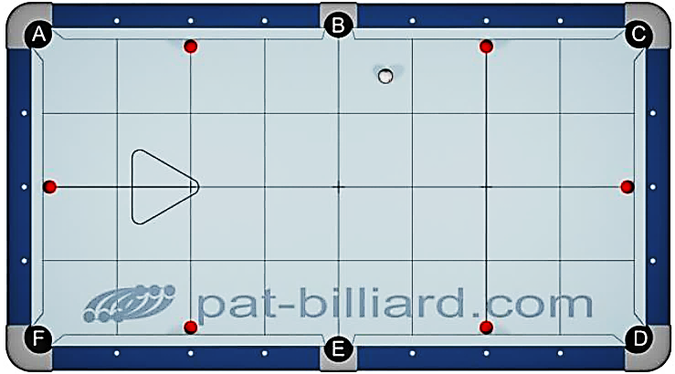 |  |  |  |  |  |  |  |  |  |  | 7. Situace s koulemi na mantinelu (Frozen Rail Situations) 07-b: Umísti podle diagramu B libovolných 6 barevných koulí, spících na diamantových značkách. Začni s bílou koulí v ruce a hraj koule v libovolném pořadí. Všechny kapsy jsou povolené. Bílá koule nesmí zasáhnout jinou barevnou než tu, na kterou jsi hrál. Průměr x Faktor = Skóre %

 |  | B.i.H. | Scratch | Order | Jump | Bank | Kick | Combo | Kiss | Carom | Rail
 |  | Yes | No | No | Yes | No | Yes | No | No | No | Yes

❽ | 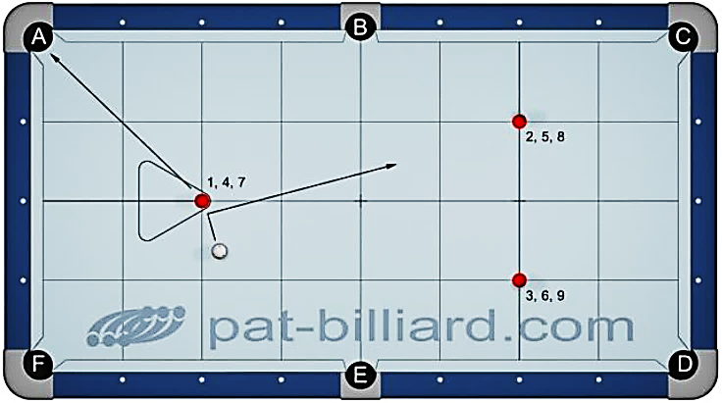 |  |  |  |  |  |  |  |  |  |  | 8. Celoplošná poziční hra, nekonečná (Large Area Position Play, Continuous ) Umísti barevné koule 1 až 3 podle diagramu na křížení diamantových čar. Začni s koulí v ruce a hraj koule v pořadí. Všechny kapsy jsou povolené. Při hře na kouli 3 se snaž nahrát si do pozice na imaginární kouli 4. Po potopení sady tří koulí nastav koule 4 až 6 a pokračuj v potápění. To samé udělej pro koule 7 až 9. Bílá koule nesmí zasáhnout jinou barevnou než tu, na kterou jsi hrál. Tento dril můžeš hrát do nekonečna jako cvičení, ale pro potřeby testů je maximem 9 bodů. Průměr x Faktor = Skóre %

 |  | B.i.H. | Scratch | Order | Jump | Bank | Kick | Combo | Kiss | Carom | Rail
 |  | Yes | No | Yes | Yes | No | Yes | No | No | No | Yes

❾ | 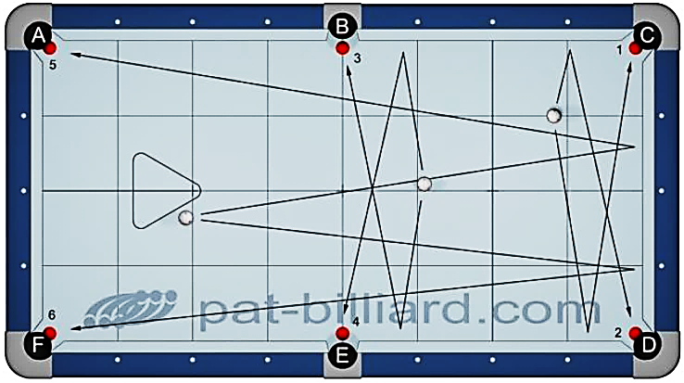 |  |  |  |  |  |  |  |  |  |  | 9. Strky přes mantinel (Kick Shots) Rozmísti libovolných 6 barevných koulí podle diagramu. Barevné koule by měly být v přesných středech mezi čelistmi kapes. Začni s bílou koulí v ruce pro každý strk a hraj koule v pořadí. Koule 1 až 4 hraj jako krátké véčko s využitím protilehlého dlouhého mantinelu. Koule 5 a 6 hraj jako dlouhé véčko s využitím protilehlého krátkého mantinelu. Průměr x Faktor = Skóre %

 |  | B.i.H. | Scratch | Order | Jump | Bank | Kick | Combo | Kiss | Carom | Rail
 |  | Yes | No | Yes | No | No | Yes | No | No | No | Yes

❿ | 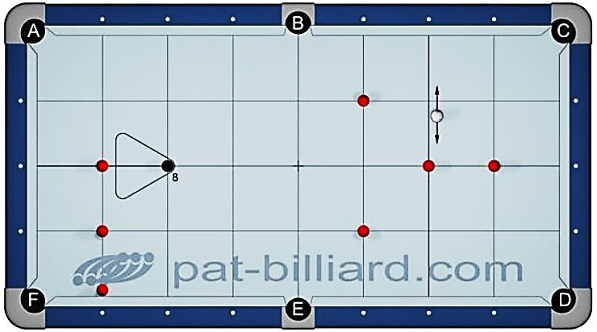 |  |  |  |  |  |  |  |  |  |  | 10. Osmíčková situace (8-Ball Situation) Rozmísti všech 7 plných nebo půlených koulí podle diagramu na křížení diamantových čar a černou kouli umísti na zadní bod. Začni s bílou koulí v ruce v záhlaví. Na hru aplikuj standardní pravidla (WPA) pro osmičku; můžeš tedy hrát koule v libovolném pořadí s výjimkou koule 8, která musí být poslední. Na závadu není, pokud bílá koule kontaktuje jiné barevné koule. Dokážeš odehrát jedním náběhem všech 8 koulí? Průměr x Faktor = Skóre %

 |  | B.i.H. | Scratch | Order | Jump | Bank | Kick | Combo | Kiss | Carom | Rail
 |  | Head | No | 8-ball | Yes | Yes | Yes | Yes | Yes | Yes | Yes

